Course A,B,C
Anda diminta untuk melakukan Journey Course Programming pada situs code.org |  |  |  |  |  |  | Daftar Journey dan Assignment
 | Jenis Course |  | Jumlah Lesson | Rekomendasi Penyelesaian |  |  |  | Assignment |  |  | Jml Leasson
1 | Course A |  | 6 | Mg ke-1 |  |  | 1 | Sequence Course A |  |  | 2
2 | Course B |  | 1 | Mg ke-1 |  |  | 2 | Loop Course A |  |  | 1
3 | Course C |  | 4 | Mg ke-1 |  |  | 3 | Event Course A |  |  | 2
 |  |  | 11 |  |  |  | 4 | Event Course B |  |  | 3
 | Deadline: |  | 1 minggu |  |  |  | 5 | End Project Course A, B, C |  |  | 3
 |  |  |  |  |  |  |  |  |  |  | 11
Sequence pada Course A |  |  |  |  |  |  | Loop pada Course A |  |  |  |  |  |  | Event Pada Course A |  |  |  |  |  | Event Pada Course C |  |  |  |  | End of Course Project
1) | Lesson Learn 4 |  |  |  | DONE |  | 1) | Lesson 8: Loops with Scrat |  |  |  | DONE |  | 1) | Lesson 11: The Big Event Jr. |  |  |  | DONE | 1) | Lesson 11: The Big Event |  | DONE |  | Fifth Journey (Assignment) |  | 5
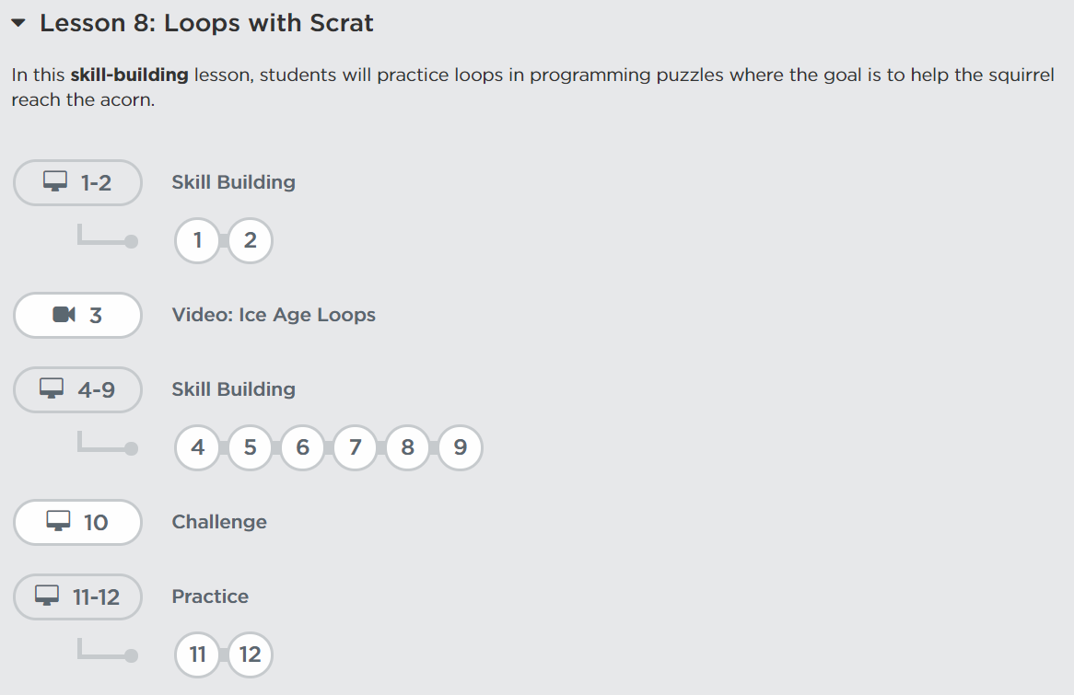
 |  |  |  |  |  |  |  |  |  |  |  |  |  |  |  |  |  |  |  |  |  |  |  |  | 1) | Lesson 13: End of Course Project pada Course A

 |  |  |  |  |  |  |  |  |  |  |  |  |  |  |  |  |  |  |  | 2) | Lesson 12: Build a Flappy Game |  | DONE
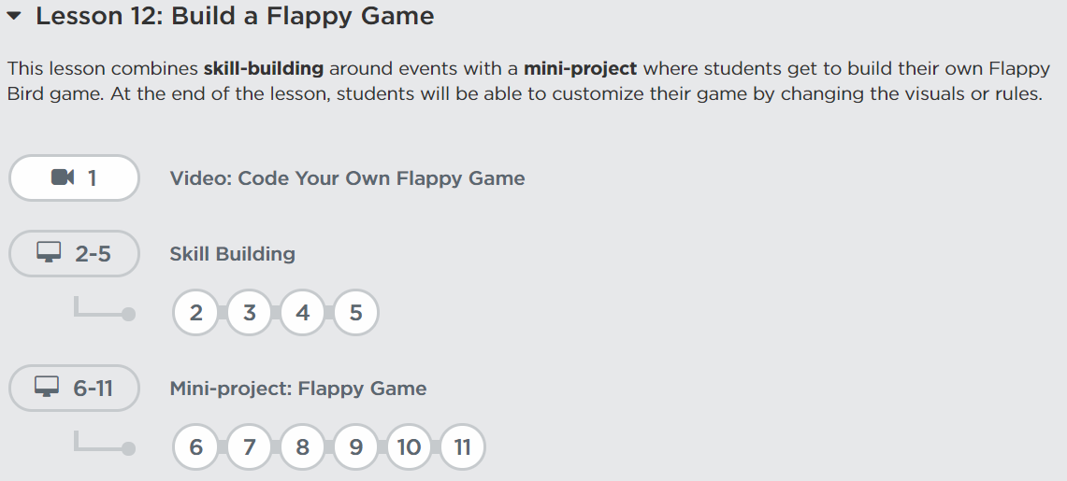
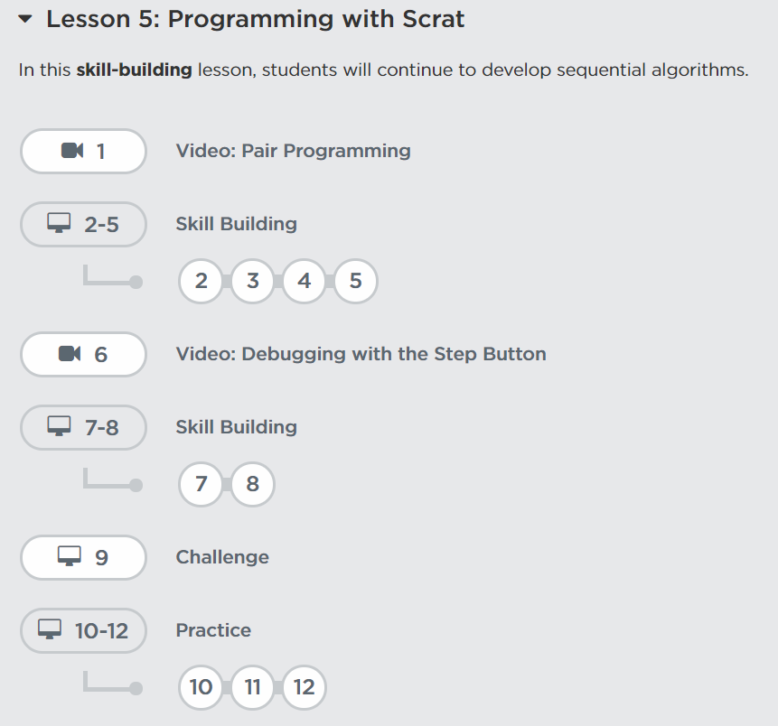
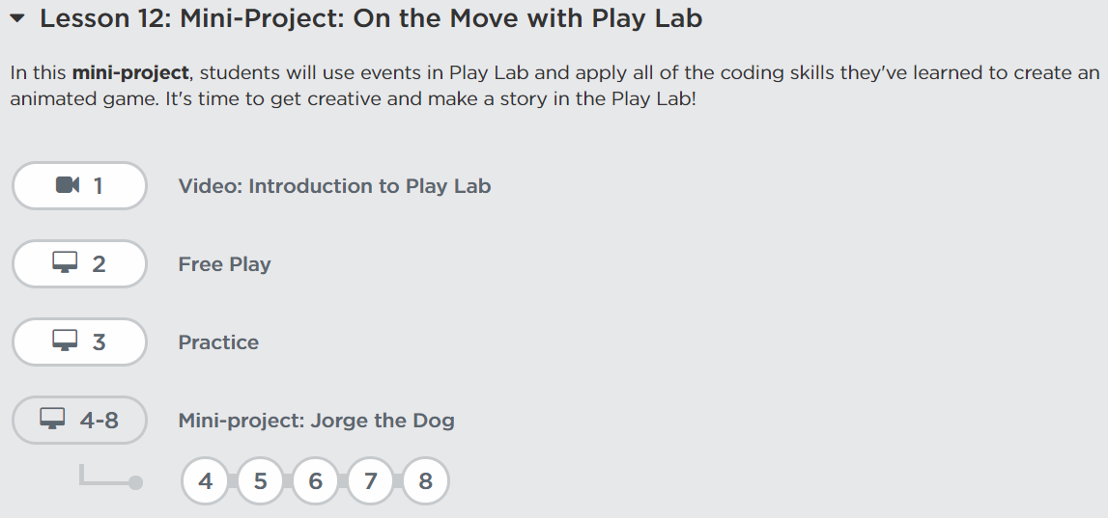
2) | Lesson 5: Programming with Scrat |  |  |  | DONE |  |  |  |  |  |  |  |  | 2) | Lesson 12: Mini-Project: On the Move with Play Lab |  |  |  | DONE |  |  |  |  |  |  | Jawab pertanyaan ?
 |  |  |  |  |  |  |  |  |  |  |  |  |  |  |  |  |  |  |  |  |  |  |  |  |  | Apa Leasson yang didapat setelah menyelesaikan Course A

 |  |  |  |  |  |  |  |  |  |  |  |  |  |  |  |  |  |  |  |  |  |  |  |  | 2) | Lesson 13: End of Course Project pada Course B

 |  |  |  |  |  |  |  | Secord Journey (Assignment)
 |  |  |  |  |  |  |  | Keyword |  | Loop |  |  | 2
 |  |  |  |  |  |  |  |  |  | repeat |  |  |  |  |  |  |  |  |  |  |  |  |  |  |  | Jawab pertanyaan ?
 |  |  |  |  |  |  |  |  |  |  |  |  |  |  |  |  |  |  |  | 3) | Lesson 13: Mini-Project: Chase Game |  | DONE |  |  | Apa Leasson yang didapat setelah menyelesaikan project course B
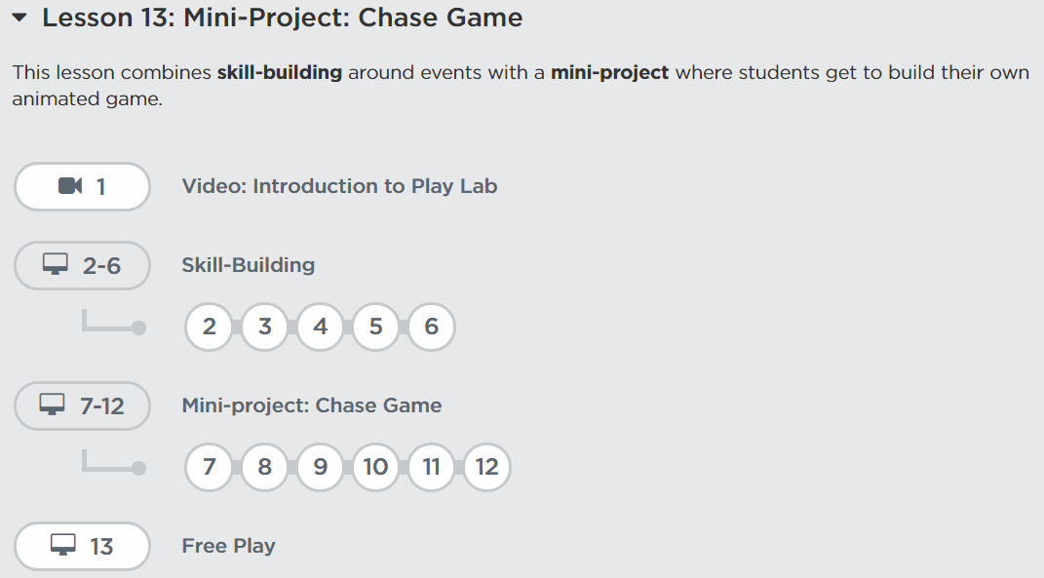
 |  |  |  |  |  |  |  | Jawab pertanyaan ?
 |  |  |  |  |  |  |  | 1) | Apa yang dimaksud dengan looping ? |  |  |  |  |  |  |  |  |  |  |  |  |  |  |  | 3) | Lesson 16: End of Course Project
 |  |  |  |  |  |  |  | 2) | Apa keyword dalam puzzle yang bisa digunakan untuk looping? Jelaskan |  |  |  |  |  | Third Journey (Assignment)
 |  |  |  |  |  |  |  | 3) | Bagaimana melakukan looping pada algoritma ? |  |  |  |  |  | Keyword |  | event | 3

 |  |  |  |  |  |  |  |  |  |  |  |  |  |  | Jawab pertanyaan ?
 |  |  |  |  |  |  |  |  |  |  |  |  |  |  | 1) | Apa yang dimaksud dengan event ?
 |  |  |  |  |  |  |  |  |  |  |  |  |  |  | 2) | Kapan event digunakan ?
 |  |  |  |  |  |  |  |  |  |  |  |  |  |  | 3) | Bagaimana cara menggunakan event pada algoritma ?
 | First Journey (Assignment)
 | Keyword |  | Algorithm |  |  | 1
 |  |  | Debugging
 |  |  | Program
 |  |  | Bug |  |  |  |  |  |  |  |  |  |  |  |  |  |  |  |  |  |  |  |  |  |  | Jawab pertanyaan ?
 |  |  | Programming |  |  |  |  |  |  |  |  |  |  |  |  |  |  |  |  |  |  |  |  |  |  | Apa Leasson yang didapat setelah menyelesaikan project course C

 | Jawab pertanyaan ?
 | 1) | Apa yang dimaksud dengan 5 keyword di atas ?
 | 2) | Bagaimana untuk membuat algoritma ? |  |  |  |  |  |  |  |  |  |  |  |  |  |  |  |  |  |  | Fourth Journey (Assignment)
 | 3) | Apa yang dibutuhkan ketika melakukan programming ? |  |  |  |  |  |  |  |  |  |  |  |  |  |  |  |  |  |  | Jawab pertanyaan ? |  |  | 4
 | 4) | Apa yang dimasud dengan sequencing ? |  |  |  |  |  |  |  |  |  |  |  |  |  |  |  |  |  |  | 1) | Sebutkan macam-macam event yang Saudara temui setelah menyelesaikan
 | 5) | Bagamana cara membuat algoritma sequencing ? |  |  |  |  |  |  |  |  |  |  |  |  |  |  |  |  |  |  |  | sesi event pada course C
 |  |  |  |  |  |  |  |  |  |  |  |  |  |  |  |  |  |  |  |  | 2) | Jelaskan masing-masing event tersebut

Course D&E
Anda diminta untuk melakukan Journey Course Programming pada situs code.org |  |  |  |  |  |  | Daftar Journey dan Assignment
 | Jenis Course |  | Jumlah Lesson | Rekomendasi Penyelesaian |  |  |  | Assignment |  |  | Jml Leasson | Pengumpulan
1 | Course D |  | 11 | Mg ke-2 |  |  | 1 | Sequence Course D |  |  | 4 | Mg ke-2
2 | Course E |  | 7 | Mg ke-3 |  |  | 2 | Event Course D |  |  | 2 | Mg ke-2
 |  |  |  |  |  |  | 3 | Sprites Course E |  |  | 2 | Mg ke-3
 |  |  | 18 |  |  |  | 4 | Loop Course D |  |  | 2 | Mg ke-2
 | Deadline: |  | 2 Minggu |  |  |  | 5 | Nested Loop Course E |  |  | 2 | Mg ke-3
 |  |  |  |  |  |  | 6 | Conditional Course D |  |  | 2 | Mg ke-2
 |  |  |  |  |  |  | 7 | Conditional Course E |  |  | 2 | Mg ke-3
 |  |  |  |  |  |  | 8 | End Project Course D, E |  |  | 2 | Mg ke-3
 |  |  |  |  |  |  |  |  |  |  | 18
Sequence pada Course D |  |  |  |  |  |  | Event Pada Course D |  |  |  |  |  |  | Sprites pada Course E |  |  |  |  |  | Loop pada Course D |  |  |  |  | Nested Loops pada Course E |  |  |  |  | Conditional Pada Course D |  |  |  |  |  |  | Conditional Pada Course E |  |  |  |  |  | End of Course Project
1) | Lesson 2: Graph Paper Programming |  |  |  |  |  | 1) | Lesson 7: Build a Star Wars Game |  |  |  |  |  | 1) | Lesson 2: Swimming Fish with Sprite Lab |  |  |  |  | 1) | Lesson 9: Loops in Ice Age |  |  |  | 1) | Lesson 8: Drawing with Loops |  |  |  | 1) | Lesson 12: Conditionals with Cards |  |  |  |  |  | 1) | Lesson 14: Conditionals in Minecraft: Voyage Aquatic |  |  |  |  | Eighth Journey (Assignment) |  | 5
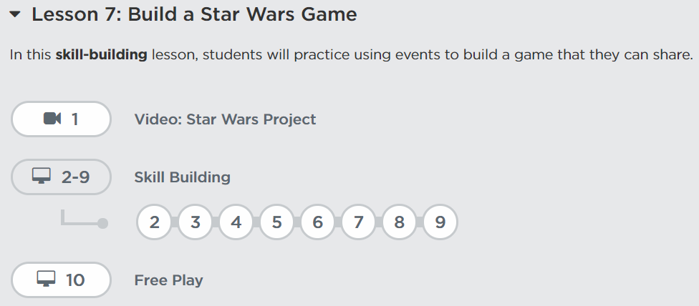
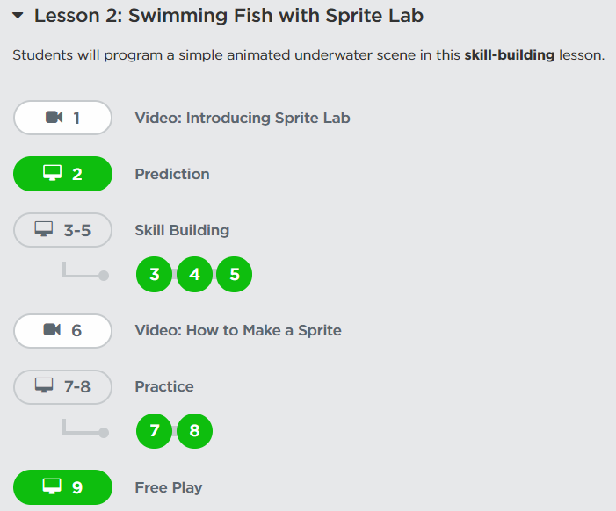
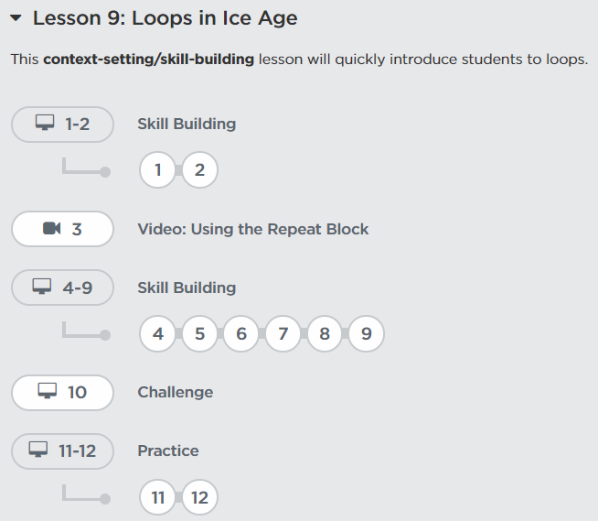
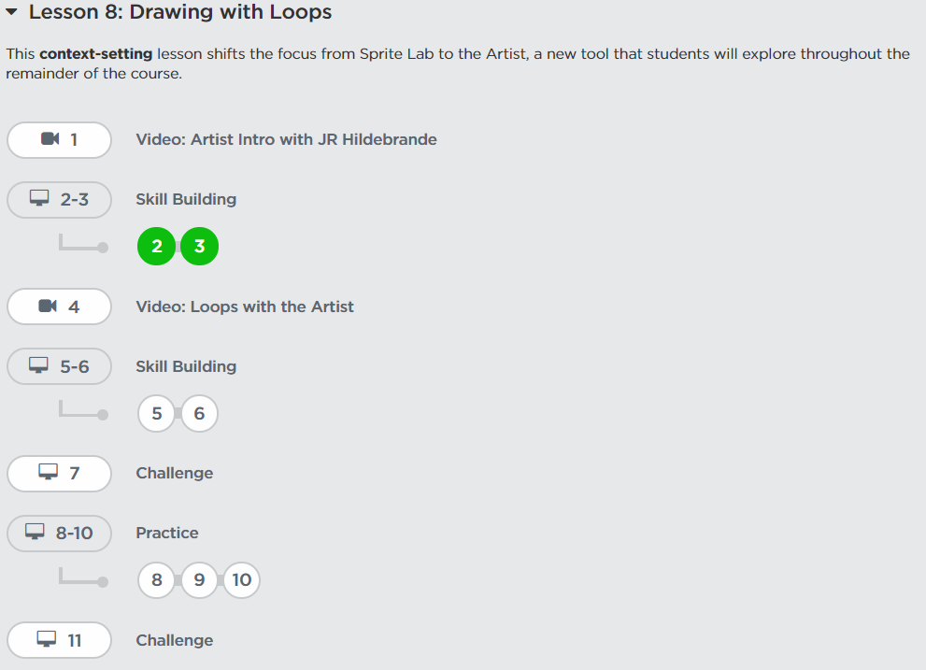
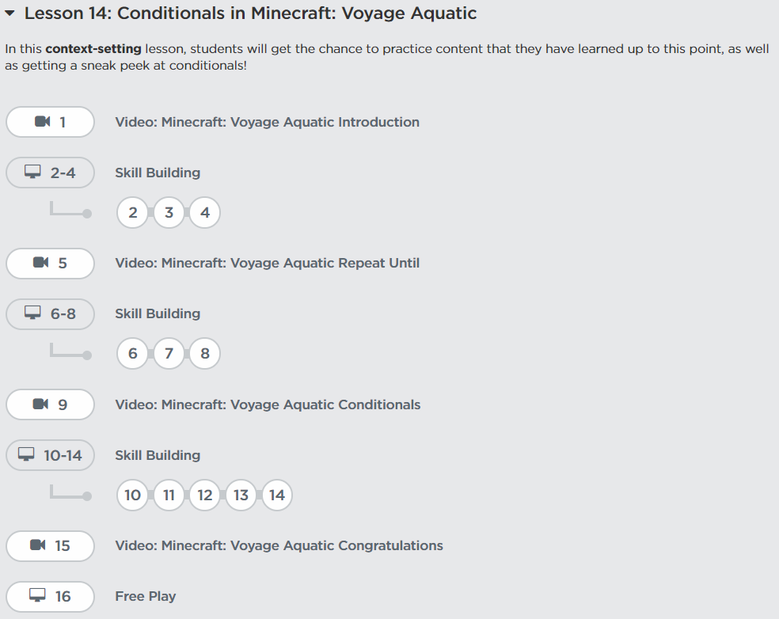
 |  |  |  |  |  |  |  |  |  |  |  |  |  |  |  |  |  |  |  |  |  |  |  |  |  |  |  |  |  |  |  |  |  |  |  |  |  |  |  |  |  |  | 1) | Lesson 17: End of Course Project pada Course D

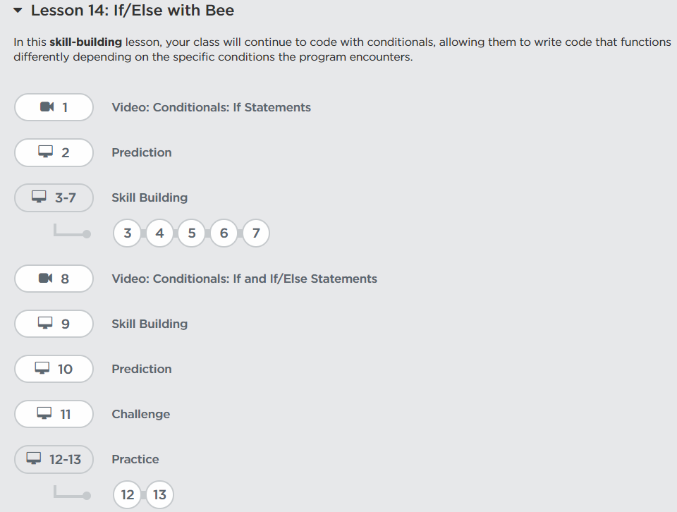
 |  |  |  |  |  |  |  |  |  |  |  |  |  |  |  |  |  |  |  |  |  |  |  |  |  |  |  |  |  | 2) | Lesson 14: If/Else with Bee
2) | Lesson 3: Introduction to Online Puzzles
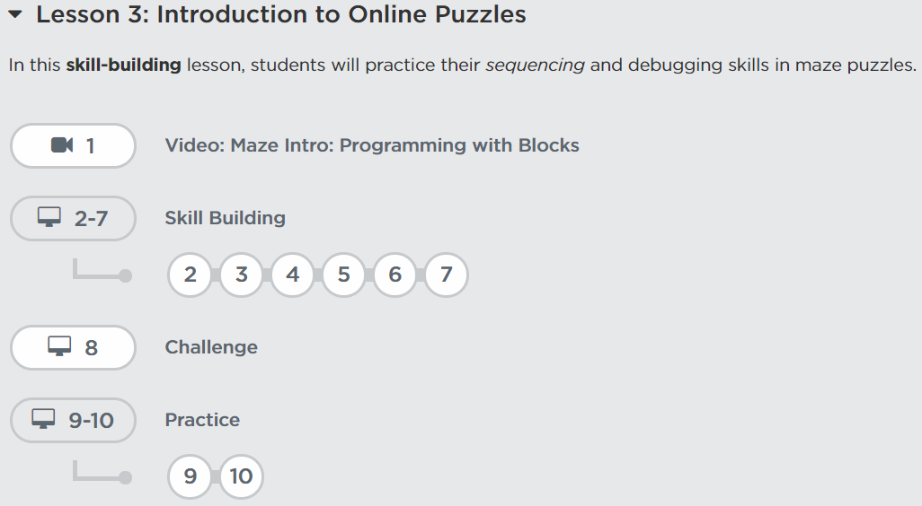
 |  |  |  |  |  |  |  |  |  |  |  |  |  |  |  |  |  |  |  |  |  |  |  |  |  |  |  |  |  |  |  |  |  |  |  |  |  |  |  |  |  |  |  | Jawab pertanyaan ?
 |  |  |  |  |  |  |  |  |  |  |  |  |  |  |  |  |  |  |  |  |  |  |  |  |  |  |  |  |  |  |  |  |  |  |  |  |  |  |  |  |  |  |  | Apa Leasson yang didapat setelah menyelesaikan Course D
 |  |  |  |  |  |  | 2) | Lesson 8: Dance Party
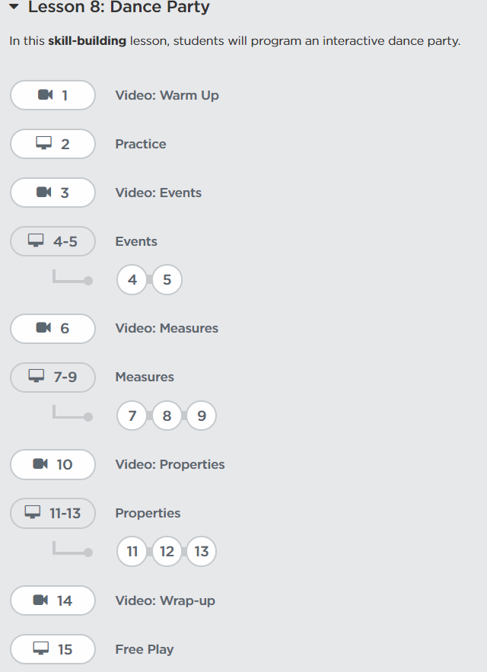
 |  |  |  |  |  |  |  |  |  |  |  |  |  |  |  |  |  |  |  |  |  |  |  |  |  |  |  |  |  |  |  |  |  |  |  |  |  |  |  |  |  |  | 2) | Lesson 18: End of Course Project pada Course E

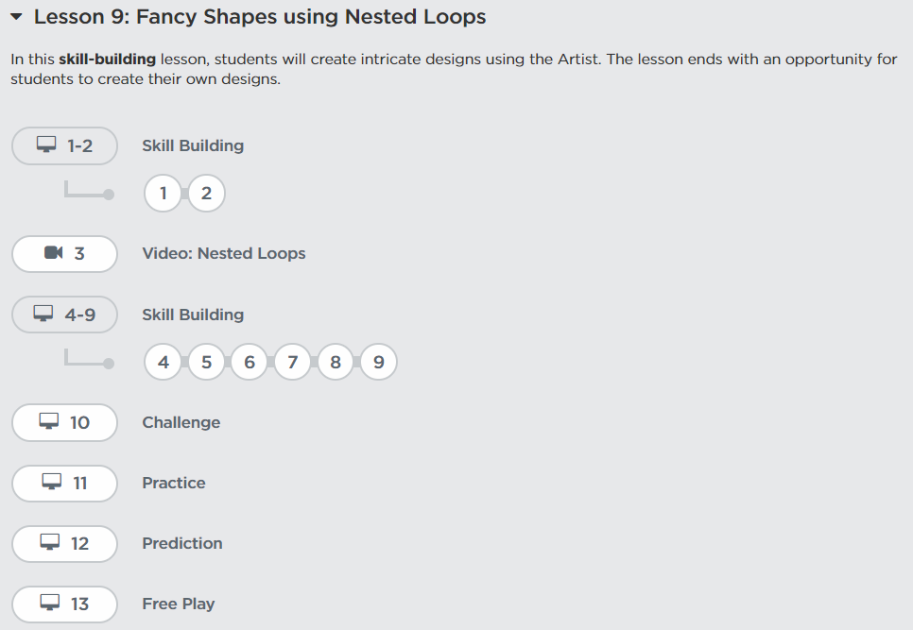
 |  |  |  |  |  |  |  |  |  |  |  |  |  |  |  |  |  |  |  |  |  |  |  |  |  |  |  |  |  |  |  |  |  |  |  |  |  |  |  |  |  |  |  | Jawab pertanyaan ?
 |  |  |  |  |  |  |  |  |  |  |  |  |  |  |  |  |  |  |  |  |  |  |  |  | 2) | Lesson 9: Fancy Shapes using Nested Loops |  |  |  |  |  |  |  |  |  |  |  |  |  |  |  |  |  | Apa Leasson yang didapat setelah menyelesaikan project course B
3) | Lesson 4: Relay Programming
 |  |  |  |  |  |  |  |  |  |  |  |  |  | 2) | Lesson 3: Alien Dance Party with Sprite Lab |  |  |  |  |  |  |  |  |  |  |  |  |  |  |  |  |  |  |  |  |  | 2) | Lesson 15: Conditionals with the Farmer
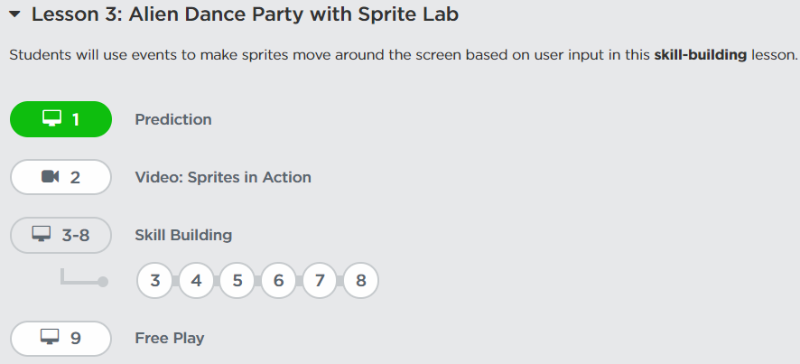
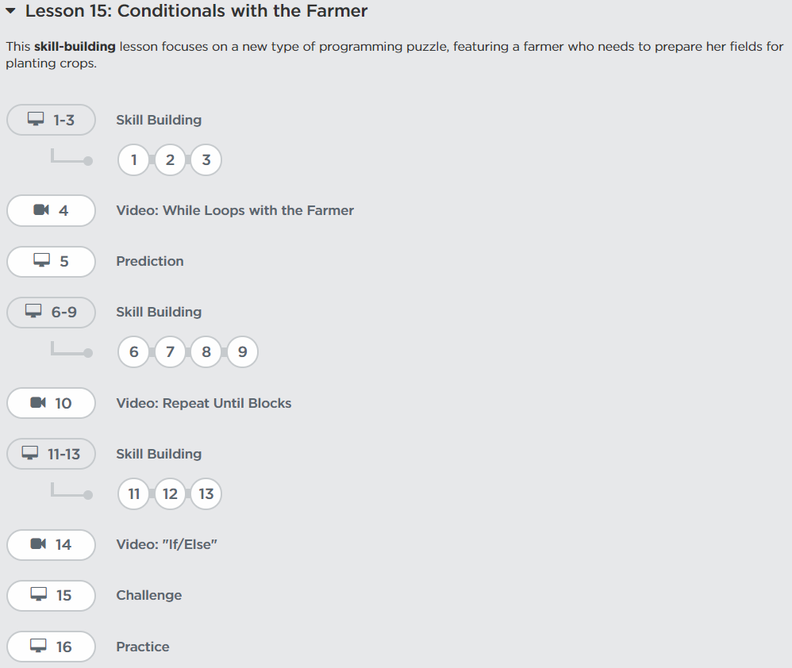
 |  |  |  |  |  |  |  |  |  |  |  |  |  |  |  |  |  |  |  | 2) | Lesson 11: Nested Loops in Maze |  |  |  |  |  |  |  |  |  | Sixth Journey (Assignment)
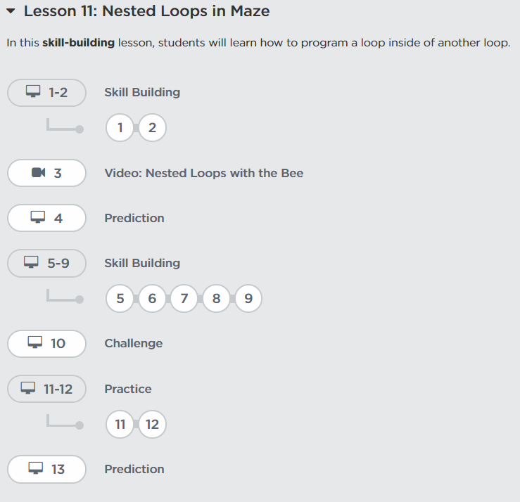
 |  |  |  |  |  |  |  |  |  |  |  |  |  |  |  |  |  |  |  |  |  |  |  |  |  |  |  |  |  |  | Keyword |  | Conditionals | Condition |  | 6
 |  |  |  |  |  |  |  |  |  |  |  |  |  |  |  |  |  |  |  |  |  |  |  |  |  |  |  |  |  |  |  |  | pseudocode | if statement | if/else statement

 |  |  |  |  |  |  |  |  |  |  |  |  |  |  |  |  |  |  |  |  |  |  |  |  |  |  |  |  |  |  | Jawab pertanyaan ?
 |  |  |  |  |  |  |  |  |  |  |  |  |  |  |  |  |  |  |  |  |  |  |  |  |  |  |  |  |  |  | 1) | Apa yang dimaksud dengan 5 keyword di atas ?
4) | Lesson 5: Debugging with Laurel |  |  |  |  |  |  |  |  |  |  |  |  |  |  |  |  |  |  |  |  |  |  |  |  |  |  |  |  |  | 2) | Pilihlah contoh program yang menggunakan if statement dari leasson 14.
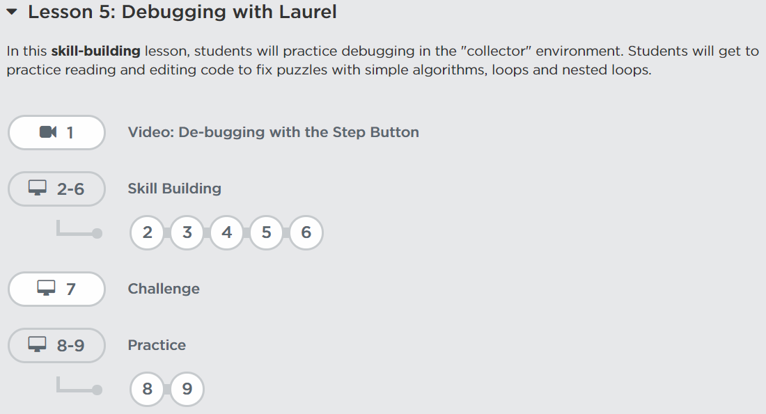
 |  |  |  |  |  |  |  |  |  |  |  |  |  |  |  |  |  |  |  |  |  |  |  |  |  |  |  |  |  |  |  | Kemudian jelaskan bagaimana alur algoritma pada program tersebut ?
 |  |  |  |  |  |  |  |  |  |  |  |  |  |  |  |  |  |  |  |  |  |  |  |  |  |  |  |  |  |  | 3) | Pilihlah contoh program yang menggunakan if/else statement dari leasson 14.
 |  |  |  |  |  |  |  |  |  |  |  |  |  |  |  |  |  |  |  |  |  |  |  |  |  |  |  |  |  |  |  | Kemudian jelaskan bagaimana alur algoritma pada program tersebut ?
 |  |  |  |  |  |  |  |  |  |  |  |  |  |  |  |  |  |  |  |  |  |  |  |  |  |  |  |  |  |  | 5) | Lesson learn apa yang didapat setelah mempelajari Lesson 12 dan 14 ?

 |  |  |  |  |  |  |  |  |  |  |  |  |  |  | Third Journey (Assignment)
 |  |  |  |  |  |  |  |  |  |  |  |  |  |  | Keyword |  | Event | code | 3
 |  |  |  |  |  |  |  |  |  |  |  |  |  |  |  |  | Program

 |  |  |  |  |  |  |  | Secord Journey (Assignment) |  |  |  |  |  |  | Jawab pertanyaan ? |  |  |  |  |  |  |  |  |  |  | Fifth Journey (Assignment)
 |  |  |  |  |  |  |  | Keyword |  | Event | code |  | 2 |  | 1) | Sebuatkan dan jelaskan variasi event yang terjadi pada kedua lesson di atas ? |  |  |  |  |  |  |  |  |  | Keyword |  | Loop | 5
 |  |  |  |  |  |  |  |  |  | Program |  |  |  |  | 2) | Sebutkan contoh program yang menggunakan event. Kemudian jelaskan |  |  |  |  |  |  |  |  |  |  |  | Repeat
 |  |  |  |  |  |  |  |  |  |  |  |  |  |  |  | bagaimana alur algoritma pada program tersebut ?
 | First Journey (Assignment) |  |  |  |  |  |  | Jawab pertanyaan ? |  |  |  |  |  |  | 3) | Lesson learn apa yang di dapat setelah mempelajari Lesson 2 dan 3 ? |  |  |  |  |  |  |  |  |  | Jawab pertanyaan ?
 | Keyword |  | Algorithm | Bug | Programming | 1 |  | 1) | Sebuatkan dan jelaskan variasi event yang terjadi pada kedua lesson di atas ? |  |  |  |  |  |  |  |  |  |  |  |  |  |  |  |  | 1) | Apa yang dimaksud dengan while loop block ?
 |  |  | Program | Debugging |  |  |  | 2) | Pada bagian structure mana saja, event biasa digunakan ? |  |  |  |  |  |  |  |  |  |  |  |  |  |  |  |  | 2) | Pilihlah contoh program yang menggunakan while loop block dari leasson 8.
 |  |  |  |  |  |  |  | 3) | Lesson learn apa yang di dapat setelah mempelajari Lesson 7 dan 8 ? |  |  |  |  |  |  |  |  |  |  |  |  |  |  |  |  |  | Kemudian jelaskan bagaimana alur algoritma pada program tersebut ? |  |  |  |  |  |  |  |  |  |  | Sevent Journey (Assignment)
 | Jawab pertanyaan ? |  |  |  |  |  |  |  |  |  |  |  |  |  |  |  |  |  |  |  |  |  |  |  |  | 3) | Pilihlah satu contoh program yang menggunakan nested loop block dari lesson 9. |  |  |  |  |  |  |  |  |  |  | Keyword |  | Condition | While Loop | 7
 | 1) | Apa yang dimaksud dengan graph paper programming ? |  |  |  |  |  |  |  |  |  |  |  |  |  |  |  |  |  |  | Fourth Journey (Assignment) |  |  |  |  |  | Kemudian jelaskan bagaimana alur algoritma pada program tersebut ? |  |  |  |  |  |  |  |  |  |  |  |  | Conditionals
 | 2) | Buatlah contoh membuat paper programming pada kasus |  |  |  |  |  |  |  |  |  |  |  |  |  |  |  |  |  |  | Keyword |  | Loop | 4 |  | 4) | Lesson learn apa yang didapat setelah mempelajari Lesson 8 dan 9 ?
 |  | "Lesson 3: Introduction to Onlines Puzzles, bagian Challenge" |  |  |  |  |  |  |  |  |  |  |  |  |  |  |  |  |  |  |  |  | Repeat |  |  |  |  |  |  |  |  |  |  |  |  |  |  | Jawab pertanyaan ?
 | 3) | Apa yang dimaksud dengan relay programming ? |  |  |  |  |  |  |  |  |  |  |  |  |  |  |  |  |  |  |  |  |  |  |  |  |  |  |  |  |  |  |  |  |  |  |  | 1) | Apa yang dimaksud dengan while loop?
 | 4) | Lakukan debugging pada Lesson 5 bagian Challenge, buat analisanya dan |  |  |  |  |  |  |  |  |  |  |  |  |  |  |  |  |  |  | Jawab pertanyaan ? |  |  |  |  |  |  |  |  |  |  |  |  |  |  |  |  | 2) | Pilihlah contoh program yang menggunakan while loop block dari leasson 15.
 |  | bagaimana melakukan fixing |  |  |  |  |  |  |  |  |  |  |  |  |  |  |  |  |  |  | 1) | Apa yang dimaksud dengan repeat block ? |  |  |  |  |  |  |  |  |  |  |  |  |  |  |  |  | Kemudian jelaskan bagaimana alur algoritma pada program tersebut ?
 | 5) | Pilihlah contoh program yang menggunakan struktur sequence dari Lesson 3. |  |  |  |  |  |  |  |  |  |  |  |  |  |  |  |  |  |  | 2) | Sebutkan contoh program yang menggunakan repeat block. Kemudian jelaskan |  |  |  |  |  |  |  |  |  |  |  |  |  |  |  | 3) | Apa yang anda pelajari dari materi conditional pada lesson 14 dan 15
 |  | Kemudian jelaskan bagaimana alur algoritma pada program tersebut ? |  |  |  |  |  |  |  |  |  |  |  |  |  |  |  |  |  |  |  | bagaimana alur algoritma pada program tersebut ? |  |  |  |  |  |  |  |  |  |  |  |  |  |  |  | 4) | Lesson learn apa yang didapat setelah mempelajari Lesson 14 dan 15 ?
 | 6) | Lesson learn apa yang di dapat setelah mempelajari Lesson 2, 3, 4, dan 5 ? |  |  |  |  |  |  |  |  |  |  |  |  |  |  |  |  |  |  | 3) | Apa yang dimaksud dengan nested loop block ?
 |  |  |  |  |  |  |  |  |  |  |  |  |  |  |  |  |  |  |  |  | 4) | Sebutkan contoh program yang menggunakan nested loop block. Kemudian jelaskan
 |  |  |  |  |  |  |  |  |  |  |  |  |  |  |  |  |  |  |  |  |  | bagaimana alur algoritma pada program tersebut ?
 |  |  |  |  |  |  |  |  |  |  |  |  |  |  |  |  |  |  |  |  | 5) | Lesson learn apa yang didapat setelah mempelajari Lesson 9 dan 11 ?

